Декомпозиция
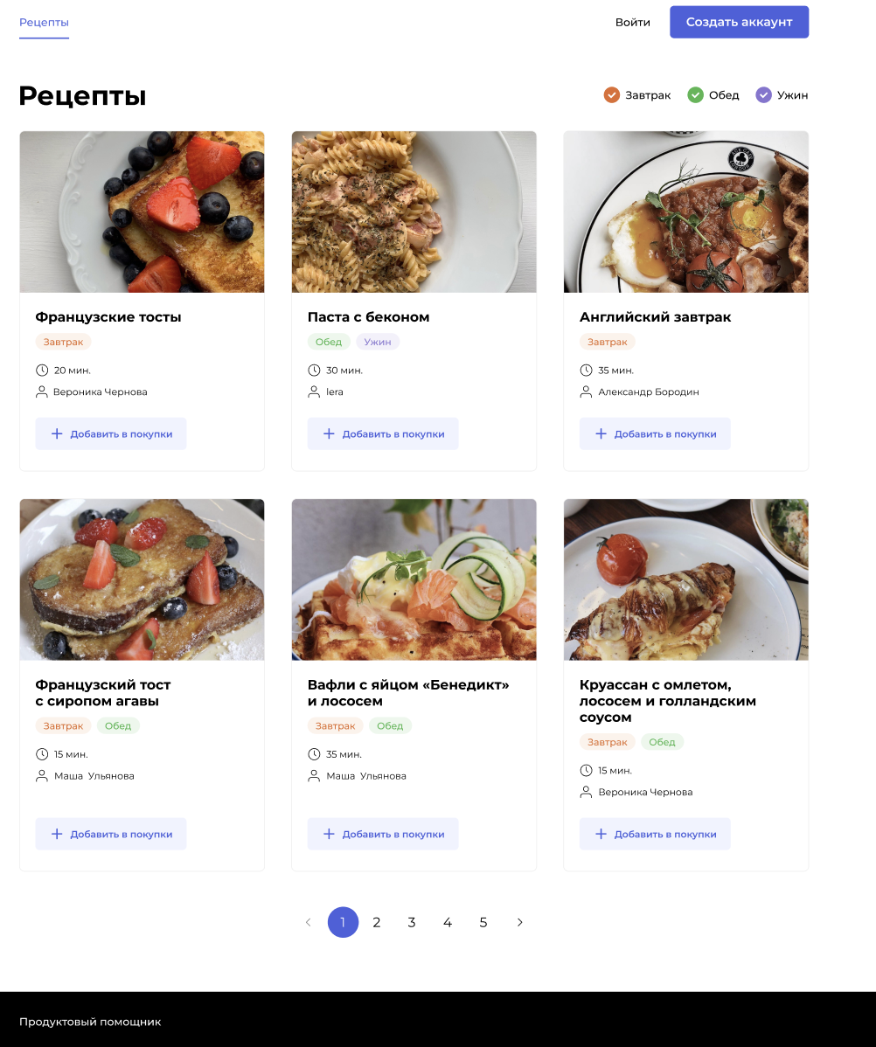
Задача: Протестировать верстку страницы рецептов. Требования (макет), Требования (текст), Реализация
Декомпозиция
Основные объекты тестирования | Дальнейшая декомпозиция объектов тестирования
Внешний вид шапки | Ссылка Рецепты - Расположение слева в верхнем углу - Текст, синего цвета с горизонтальной синей линией внизу Ссылка Войти - Расположение справа - Текст, черного цвета Кнопка Создать аккаунт - Располодение справа - Кнопка, синего цвета, цвет текст белый
Внешний вид шапки (для авторизованных пользователей) | Ссылка Рецепты - Расположение слева в верхнем углу - Текст, синего цвета с горизонтальной синей линией внизу Другие страницы - Названия: Мои подписки, Создать рецепт, Избранное, Список покупок - Расположение справа от меню Рецепты - Текст черный Ссылка Изменить пароль - Расположение справа - Текст, черного цвета Ссылка Выйти - Расположение справа - Текст, черного цвета
Заголовок страницы | Расположение Левый угол под шапкой Текст черного цвета, жирный
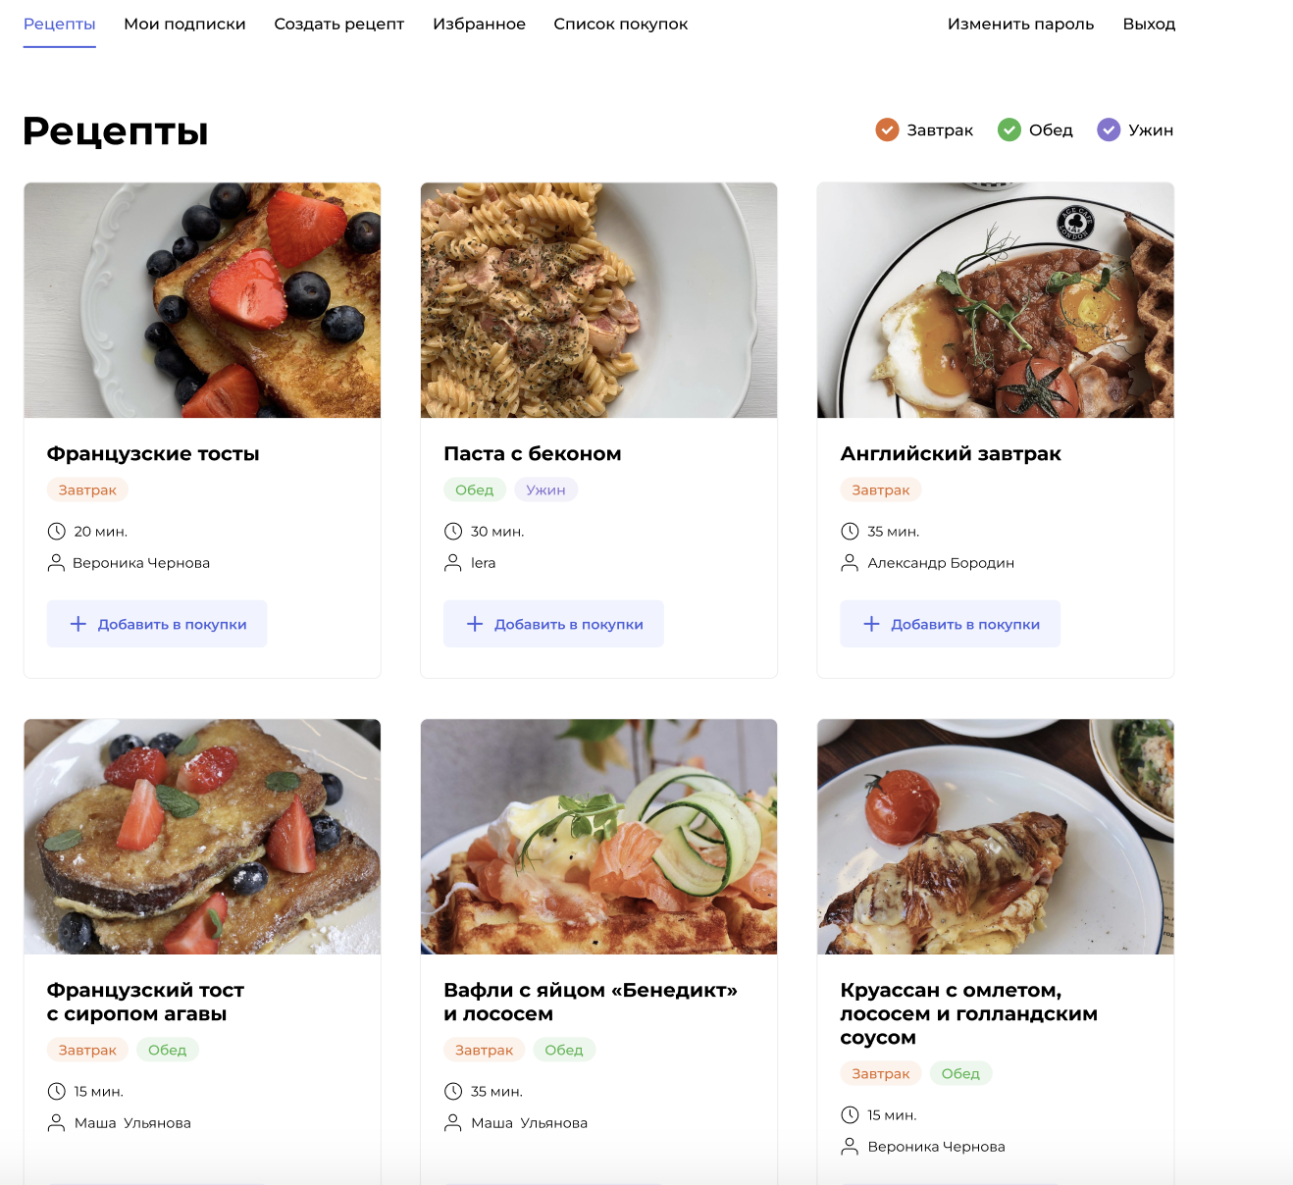
Элементы фильтра | Форма: иконка и текст, черный Завтрак - Цвет иконки светло-оранжевый Обед - Цвет иконки светло-зеленый Ужин - Цвет иконки светло-сиреневый
Основная секция с рецептами | Структура: минимум 2, максимум 3 колонки с отображением 6 карточек рецептов Логика: при изменении разрешения экрана или размера страницы меняется количество колонок с рецептами
Карточка рецепта | Содержание: Картинка, Название рецепта, Категории фильтра, Время приготовления, Автор рецепта, кнопка добавить и звездочка Расположение всех элементов сверху вниз по порядку
Карточка рецепта Картинка | Картинка: Расположена сверху карточки по всей ее ширине. Размер зависит от разрешения экрана Логика: при изменении размера страницы стразу изменяется размер картинки от минимального до максимального
Карточка рецепта Название | Название: Текст, цвет черный, жирный Необходимо уточнить у аналитика максимальную длину названия
Карточка рецепта Фильтр | Категории фильтра: - Завтрак оранжевый на светло-оранжевом фоне - Обед зеленый на светло-щеленом фоне - Ужин сиреневый на светло-сиреневом фоне
Карточка рецепта Время приготовления | Время приготовления: Иконка часов, текст, цвет черный
Карточка рецепта Автор | Автор: Ссылка, Иконка часов + текст, цвет черный
Карточка рецепта Кнопка добавить | Кнопка: Цвет кнопки светло-синий, цвет текста синий Логика: Кнопка отображаются только для авторизованных пользоватлей
Карточка рецепта Звездочка | Кнопка: Цвет звездочки белый с оранжевым контуром Логика: Кнопка отображаются только для авторизованных пользоватлей, при клике становится оранжевой
Footer | Форма: горизонтальный блок во всю ширину, черный, текст белый
Иконка меню (Для мобильной версии) | Форма: три черных полоски к левом верхнем углу сайта

Окружение
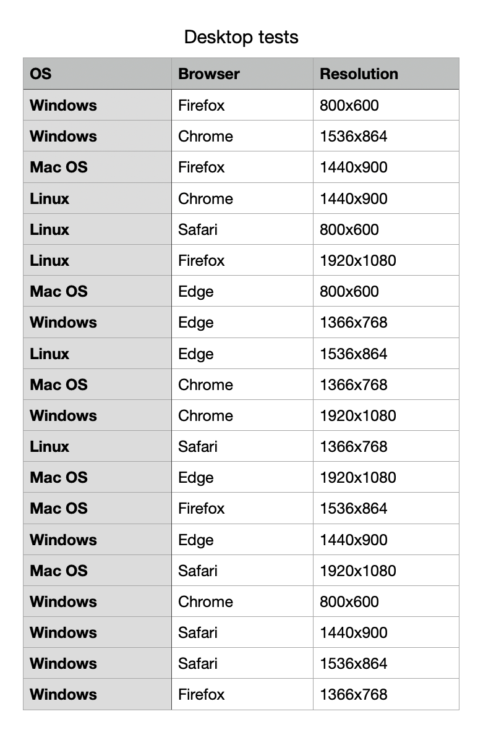
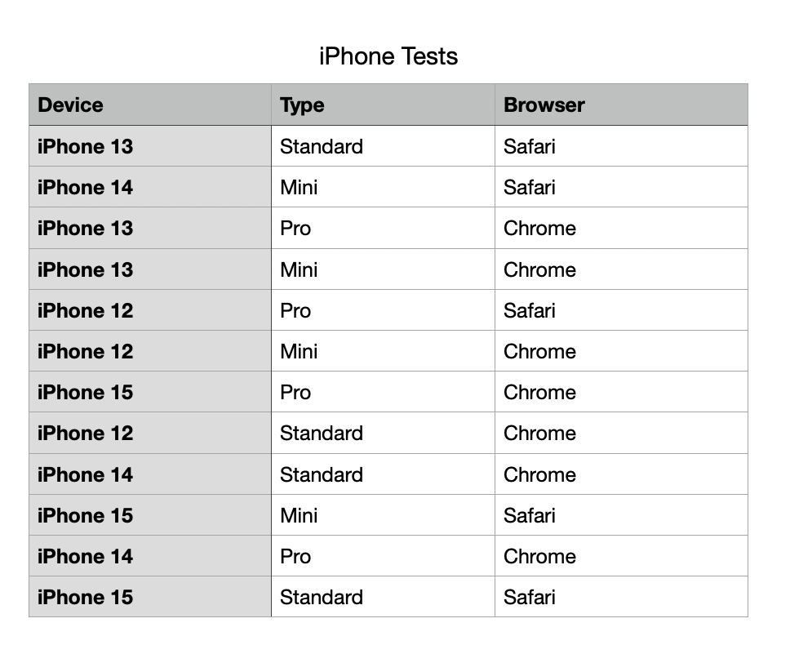
Браузер | Устройство | Операционная система | Разрешение
Chrome | Iphone | Windows | HD
Safari | Macbook | Mac | Ultra HD
FireFox | Ipad | Linux
Edge | HP | Android
 | Lenovo
 | Samsung
 | Xiaomi

